ClassDiagram-AnNBH
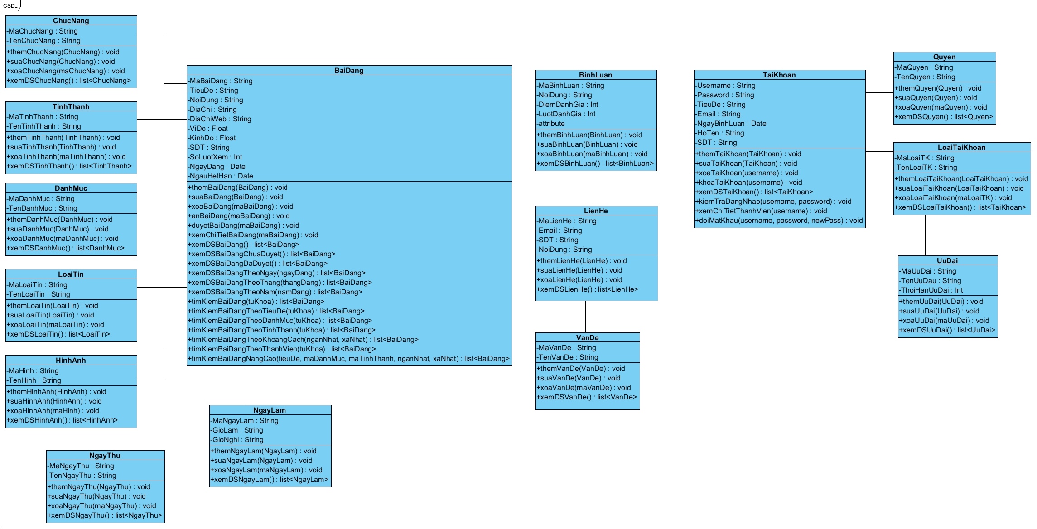
ClassDiagram v1.0
s

